상품제안서
이요 5인 수저 블랙박스 세트 | 상품코드: F27907

 |  |  |  |  |  |  | 02-412-0044 | www.easy1.co.kr
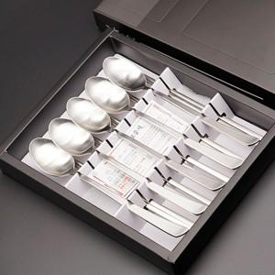

【상세/제작정보】

【인쇄/포장옵션】 | 레이저 / 쇼핑백

【공급단가】 | 수량 | 45~ | 135~ | 270~ | 405~ | 540~
*VAT별도 | 단가 | 15,810원 | 15,550원 | 15,180원 | 14,800원 | 14,540원

【상품 URL】 | https://easy1.co.kr:443/src/goods_detail.php?gdno=27907

